国六排产时间
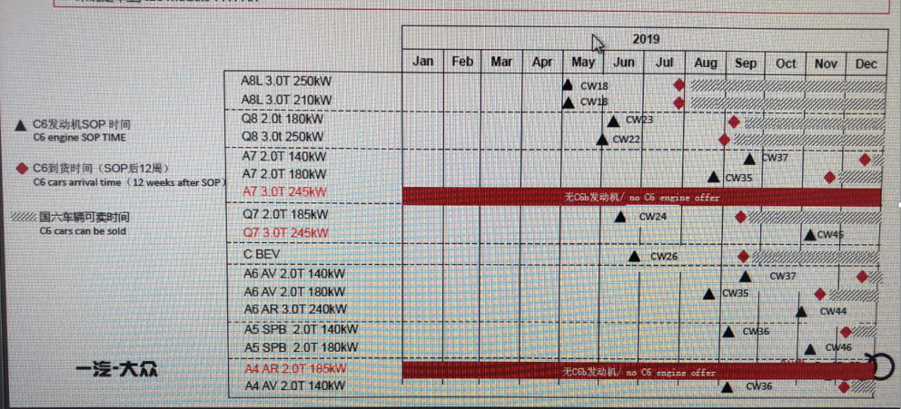
2019年国六车辆预计到店时间：
A8预计7月底到店，
A7 3.0T 无国六发动机，
Q72.0T预计10月初到店，
Q73.0T 无国六发动机，
A5SB/CP/Cab140KW预计11月底到店，
A5SB/CP/Cab180KW 2019年无法到店，
A4AR 无国六发动机，
A3Cab 无国六发动机，
S3/S4/S5/RS4 2019年无法到店，
RS5 预计12月底到店，

A4 AR
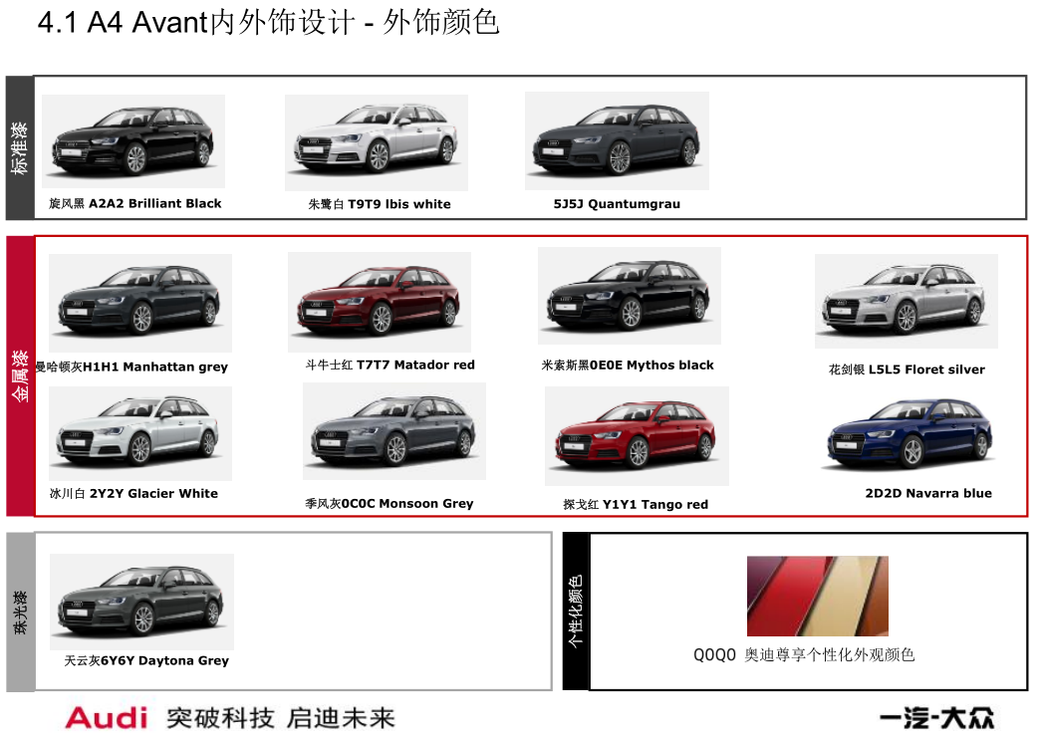
车型 | 订单号 | 配置 | 车架 | 颜色 | 官降价 | 备注 | 质损 | 开票日期 | AAK日期 | 关单 | 到店日期 | 库龄 | 合格证 | 客户姓名 | 销售顾问 | 组别 | 签订日期 | 分车日期 | 付款情况 | 备注
test4A4 Avant 2.0T 140KW时尚动感型 | K21154 | 国六标配 | WAU5FCF40KA123338 | 曼哈顿灰+黑色 | 341800 | 12月49周 |  |  |  | 2019-12-05 | 2019-12-05
港口资源
管线订单

A5
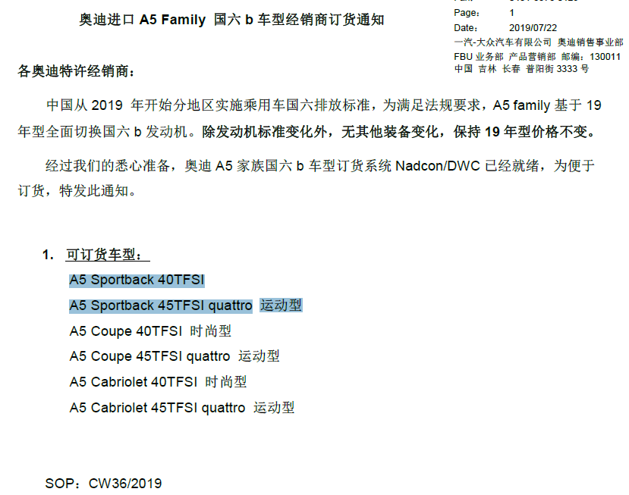
车型（德国） | 订单号 | 配置 | 车架 | 颜色 | 官降价 | 备注 | 质损 | 开票日期 | AAK日期 | 关单 | 到店日期 | 库龄 | 合格证 | 客户姓名 | 销售顾问 | 组别 | 签订日期 | 分车日期 | 付款情况 | 备注
A5 45四驱运动型 |  | 国五 | WAUAFEF53KA055927 | 纳瓦尔蓝+黑色 | 496800 | 到店装： 3D360全景影像 碳纤内饰 销售价12500 |  | 2019-09-19 | 2019-10-30 | 2019-09-19 | 2019-09-22 | 174 | 在财务 | 预开票车辆，要收新车销售发票、机动车登记证书、首次交易二手车发票，二手车发票当月开当月AAK | 已开锦奥票的国五车，保险必须出人保，详询张经理
港口资源
A5 Sportback B9 2.0T/140 kW Lifestyle40时尚型 | K20658 | 国六 | WAUGFEF55KA085375 | 2Y冰川白+YM黑色 | 383400 | 12月49周 |  |  | 已通过技术检查
A5 Sportback B9 2.0T/140 kW Lifestyle40时尚型 | K20665 | 国六 | WAUGFEF54KA085481 | 2Y冰川白+YM黑色 |  | 12月49周 |  | 已发船12.9 | 未通过技术检查
A5 Sportback B9 2.0T/140 kW Lifestyle40时尚型 | K20676 | 国六 | WAUGFEF50KA087289 | H1曼哈顿灰+YM黑色 |  | 12月50周 |  | 已发船12.9 | 未通过技术检查
A5 Sportback B9 2.0T/140 kW Lifestyle40时尚型 | K88296 | 国六 | WAUGFEF59KA089249 | T9T9朱鹭白+YM黑色 | 预计377600 | 1月2周 |  | 已发船12.6 | 已通过技术检查
A5 Sportback B9 2.0T/140 kW Lifestyle40时尚型 | K88245 | 国六 | WAUGFEF51KA089228 | 2D2D纳瓦拉蓝+YM黑色 | 预计378500 | 1月1周 |  | 已发船12.6 | 未通过技术检查 |  |  |  |  | 曹丽丽 | 钟昊 | C组 | 2019-11-21 | 2019-11-21 | 一次性
管线订单
A5 Sportback B9 2.0T/185 kW quattro Sport45运动型 | K20620 | 国六 | 已释放 | 2Y冰川白+YM黑色 |  | 12月50周
A5 Sportback B9 2.0T/140 kW Lifestyle40时尚型 | KF7067 | 国六 |  | 纳瓦拉蓝+黑色 | 371800 | 2月6周
A5 Sportback B9 2.0T/140 kW Lifestyle40时尚型 | KF7079 | 国六 |  | 冰川白+黑色 | 371800 | 2月7周
A5 Sportback B9 2.0T/140 kW Lifestyle40时尚型 | KI0840 | 国六 |  | 曼哈顿灰+黑色 |  | 3月9周
A5 Sportback B9 2.0T/140 kW Lifestyle40时尚型 | KI1040 | 国六 |  | 冰川白+黑色 |  | 3月9周
A5 Sportback B9 2.0T/140 kW Lifestyle40时尚型 | KI1146 | 国六 |  | 纳瓦拉蓝+黑色 |  | 3月9周
A5 Sportback B9 2.0T/140 kW Lifestyle40时尚型 | KI1285 | 国六 |  | 探戈红+黑色 |  | 3月9周
国六 A5 12月会到车

A6 AR
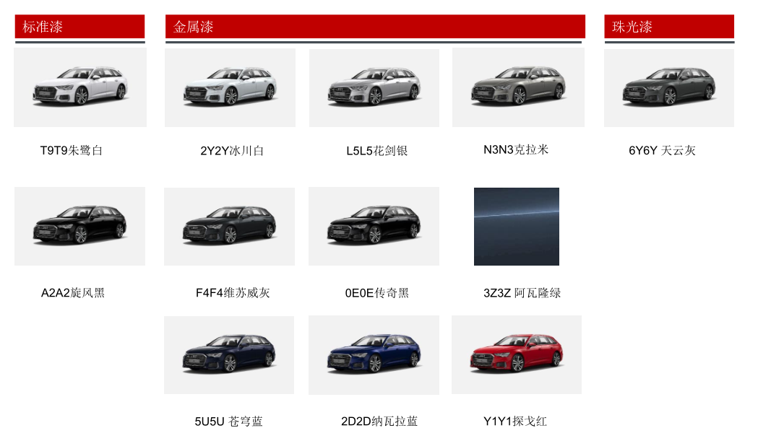
车型（德国） | 订单号 | 配置 | 车架 | 颜色 | 官降价 | 备注 | 质损 | 开票日期 | AAK日期 | 关单 | 到店日期 | 库龄 | 合格证 | 客户姓名 | 销售顾问 | 组别 | 签订日期 | 分车日期 | 付款情况 | 备注
港口资源
管线订单
A6 Avant 45TFSI 臻选S line | XUVHH3 | 标配国六 | 订单冻结 | 6Y6Y天云灰+FZ黑色 | 未出 | 10月的紧急配额
A6 Avant 45TFSI 臻选S line | XUXOS0 | 标配国六 | 未释放 | 0E0E传奇黑+FZ黑色 | 未出 | 11月配额
A6 Avant 40TFSI Luxury S line豪华动感型 | K88320 | 标配国六 | 生产中 | 5U5U苍穹蓝+FZ黑色 | 未出 | 1月1周
国六 A6avant 11月会到车
avant是旅行版，allroad是属于avant基础上的越野版

2019.6.7 Audi A6 Avant 45TFSI 臻选S line，约485000，CW29 SOP

A7
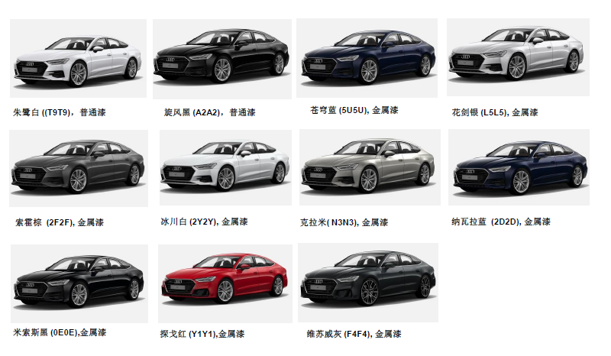
车型(德国） | 订单号 | 配置 | 车架 | 颜色 | 指导价 | 备注 | 质损 | 开票日期 | AAK日期 | 关单 | 到店日期 | 库龄 | 合格证 | 客户姓名 | 销售顾问 | 组别 | 签订日期 | 分车日期 | 付款情况 | 备注
港口资源
管线订单
A7 2.0T专享型 | KF7159 |  |  | 冰川白+黑色 | 700800以实际发车价格为准 | 2月6周
A7 2.0T臻选型 | KL1566 |  |  | 苍穹蓝+黑色 | 618000以实际发车为准 | 3月10周
国六 A72.0 11月会到车
2019-4-3 A7 NF产能调整，暂停排产

Q7
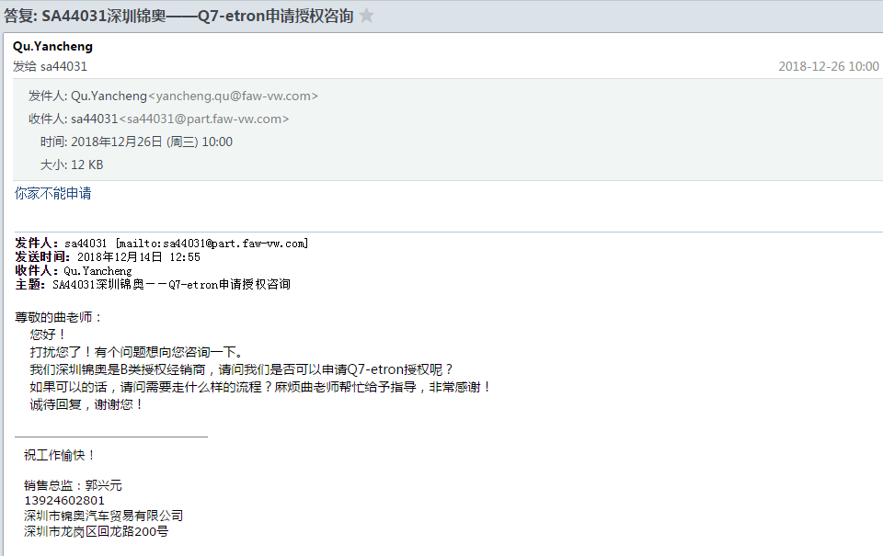
车型（斯洛伐克） | 订单号 | 配置 | 车架 | 颜色 | 官降价 | 备注 | 质损 | 开票日期 | AAK日期 | 关单 | 到店日期 | 库龄 | 合格证 | 客户姓名 | 销售顾问 | 组别 | 签订日期 | 分车日期 | 付款情况 | 备注
2.0T
Q7 45TFSI舒适型 |  | 五座 | WAUAFC4M9KD032469 | 魔力黑+牛轧糖棕 | 694300 | 星光顶棚13800+通风座椅12000+副驾仪表7900+桃木装饰件4500 | 广锦车拖锦奥 |  |  |  |  |  |  | 何小干 | 陈晓聪 | B组 | 2019-11-22 | 2019-11-24 | 专案
Q7 45TFSI舒适型 |  | 五座 | WAUAFC4M6KD017282 | 魔力黑+黑色 | 703500 |  | 广锦车拖锦奥 |  |  |  |  |  |  | 陈灵燕 | 黄文娟 | 进口 | 2019-11-20 | 2019-11-20 | 专案
Q7 45TFSI舒适型 | MMZMQU | 七座 | WAUAFC4M3KD046724 | 魔力黑+牛轧糖棕 | 702900 |  | 国六展车 |  |  | 2019-11-18 | 2019-11-22 | 113 |  | 龙婷婷 | 钟琳 | 深圳锦龙 | 2019-11-26 | 2019-11-26 | 专案
Q7 45TFSI舒适型 |  | 七座 | WAUAFC4M6KD046541 | 武士灰+黑色 | 702900 |  | 国六 |  |  | 2019-12-05 | 2019-12-05 | 100 |  | 深圳市安易达商务汽车服务有限公司（大用户） | 蔡广萍 | B组 | 2019-07-20 | 2019-11-26 | 融资租赁
Q7 45TFSI运动型 |  | 七座 | WAUAFC4M5KD037491 | 魔力黑+牛轧糖棕 | 737900 | 星光顶棚13800+通风座椅12000+副驾仪表7900+桃木装饰件4500 | 广锦车拖锦奥
3.0T
Q7 55TFSI运动型 |  | 七座 | WAUAGC4M3KD030861 | 魔力黑+牛轧糖棕 | 853300 |  | 广锦车拖锦奥
Q7 55TFSI运动型 |  | 七座 | WAUAGC4M2KD017244 | 魔力黑+牛轧糖棕 | 870000 |  | 广锦车拖锦奥 |  |  |  |  |  |  | 王良 | 邱晓明 | 进口 | 2019-11-03 | 2019-11-18 | 一次性
Q7 55TFSI技术型 |  | 七座 | WAUAGC4M0KD032390 | 魔力黑+黑色 | 819500 | 星光顶棚13800+通风座椅12000+副驾仪表7900+桃木装饰件4500 | 广锦车拖锦奥 |  |  |  |  |  |  | 何婵 | 罗秀芬 | 进口 | 2019-11-06 | 2019-11-06 | 专案
港口资源
2.0T
3.0T
管线订单
2.0T
Q7 quat. 2.0T 185kw舒适型 | XNK106 | 国五 2019年型 | WAUAFC4M9KD039406 | 棕+黑 | 预计702900 | 6月配额，ImpTransport（海运）
3.0T
Q7 3.0T/55TFSI技术型 | KL1519 | 国六 |  | 魔力黑+霍加皮棕 |  | 3月10周
Q7 3.0T/55TFSI技术型 | KL1537 | 国六 |  | 魔力黑+黑色 |  | 3月10周
Q7 3.0T/55TFSI运动型 | KL1502 | 国六 |  | 魔力黑+黑色 |  | 3月11周

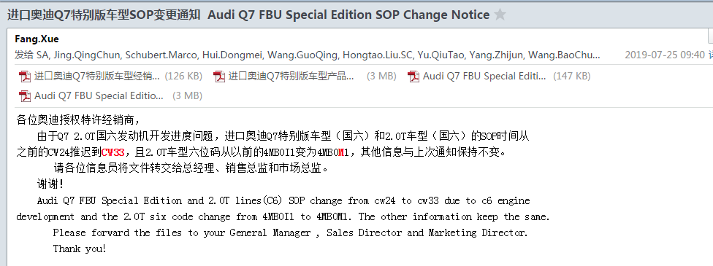
2019-6-10 Q7 6-9月暂停下发配额，预计10月才下发

Q8
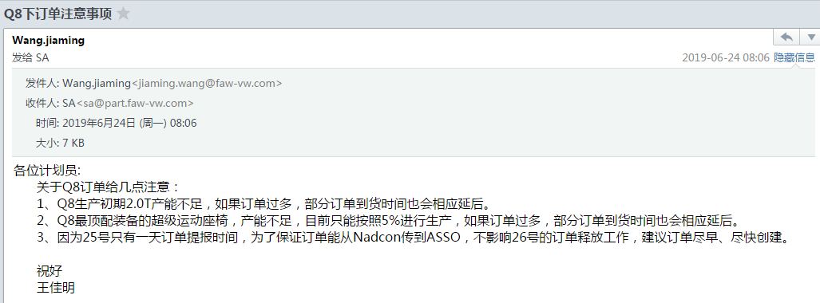
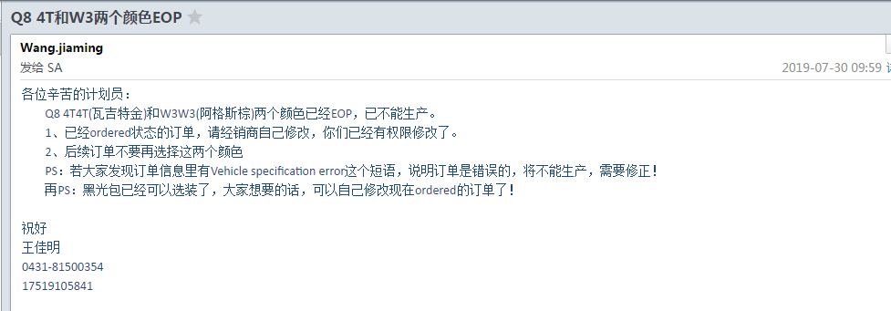
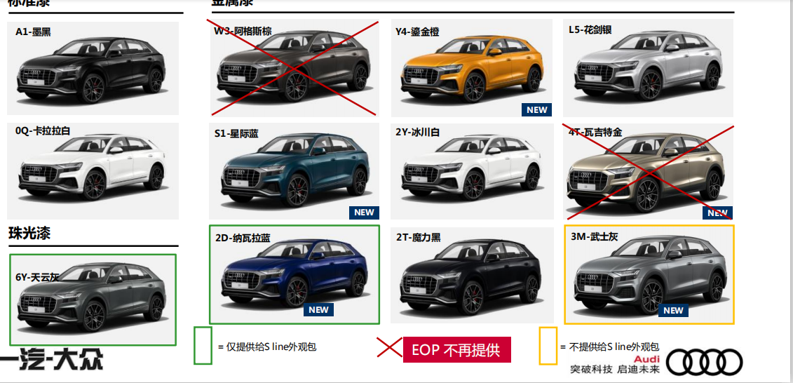
车型 | 订单号 | 配置 | 车架 | 颜色 | 指导价 | 备注 | 质损 | 开票日期 | AAK日期 | 关单 | 到店日期 | 库龄 | 合格证 | 客户姓名 | 销售顾问 | 组别 | 签订日期 | 分车日期 | 付款情况 | 备注
Q8 55 TFSI quattro臻选动感型 | XUVVH2 | 标配国六 | WAURGCF12KD048547 | 魔力黑+黑色 | 898800 | 展车 |  |  |  | 2019-10-28 | 2019-10-27 |  | 在财务 | 刘荣杰 | 陈小龙 | 进口 | 2019-11-24 | 2019-11-24 | 专案
Q8 55 TFSI quattro豪华动感型 | K20495 | 个性化国六 | WAURGCF1XKD050563 | 魔力黑+霍加皮棕 | 877900 | 已通过技术检查 |  |  |  |  | 2019-12-05
港口资源
2.0T
Q8 45 TFSI quattro豪华致雅型 | XUVVG2 | 标配国六 | WAURFCF19KD048984 | 魔力黑+黑色 | 768801 | 已通过技术检查 |  | 海运
Q8 45 TFSI quattro臻选动感型 | XUVVG4 | 标配国六 | WAURFCF10KD049473 | 纳瓦拉蓝+黑色 | 818801 | 已通过技术检查 |  | 海运
3.0T
Q8 55 TFSI quattro豪华动感型 | XUVVG7 | 标配国六 | WAURGCF18KD048522 | 天云灰+黑色 | 858800,以实际发车为准 | 已通过技术检查 |  |  | 被调走
Q8 55 TFSI quattro豪华动感型 | XUXOS9 | 个性化国六 | WAURGCF17KD048978 | 星际蓝+黑色 | 未出 | 已通过技术检查 |  | 运往德国港口 | 被调走
Q8 55 TFSI quattro尊享动感型 | XUVVH5 | 标配国六 | WAURGCF12KD049701 | 魔力黑+黑色 | 未出 | 已通过技术检查 |  | 运往德国港口 | 被调走
Q8 55 TFSI quattro豪华动感型 | K20467 | 个性化国六 | WAURGCF10KD050751 | 星际蓝+黑色 | 未出 | 已通过技术检查 |  |  | 被调走
管线订单
2.0T
Q8 45 TFSI quattro臻选动感型 | XUXOS3 | 个性化国六 | WAURFCF10KD050588 | 冰川白+黑色 | 未出 | 11月配额 |  | 海运
Q8 45 TFSI quattro臻选动感型 | XUXOS6 | 个性化国六 | WAURFCF11KD051197 | 魔力黑+黑色 | 未出 | 11月配额 |  | 海运
Q8 45 TFSI quattro臻选动感型 | K20416 | 个性化国六 | WAURFCF18KD051715 | 天云灰+黑色 | 未出 | 12月配额 |  | 海运
3.0T
Q8 55 TFSI quattro豪华动感型 | K88373 | 个性化国六 | WAURGCF1XKD052393 | 2T2T魔力黑+FZ黑色 | 未出 | 1月配额 |  | 海运
Q8 55 TFSI quattro豪华动感型 | K95925 | 个性化国六 | WAURGCF13KD052154 | 6Y6Y天云灰+FZ黑色 | 未出 | 1月配额 |  | 海运
Q8 55 TFSI quattro尊享动感型 | XUXOT0 | 个性化国六 | WAURGCF1XKD052796 | 天云灰+黑色 | 未出 | 11月配额 |  | 海运 | 沈亚星已售10.21 | 11-18发船
Q8 55 TFSI quattro尊享动感型 | K20532 | 个性化国六 | WAURGCF17KD052576 | 魔力黑+旋翼灰 | 未出 | 12月配额 |  | 海运

国六 Q8 11月会到车，Q8的试驾车，9月会到！厂家不会让我们囤货！一次最多发2台。36周试驾车到店是9月第一周（开始预售），商品车42周到店是10月第三周，43周上市是10月第四周

